상품제안서
월레스와 그로밋 리갈패드 세트 B5 | 상품코드: F26326

 |  |  |  |  |  |  | 02-412-0044 | www.easy1.co.kr
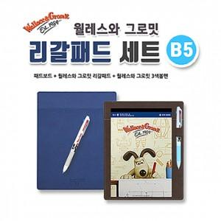

【상세/제작정보】 | ※ 리갈패드 컬러스티커 인쇄시 별도금액 추가 - 스티커 제작시 흰색 바탕의 디자인은 리갈패드의 기성 로고가 약간 비치니 참고 바랍니다. ※ 불박인쇄 별도 상담

【인쇄/포장옵션】 | 실크 / 포장불가능

【공급단가】 | 수량 | 100~ | 300~ | 500~ | 1,000~ | 3,000~
*VAT별도 | 단가 | 8,500원 | 8,360원 | 8,160원 | 7,950원 | 7,820원

【상품 URL】 | https://easy1.co.kr:443/src/goods_detail.php?gdno=26326

